機能概要
機能概要 |  | 業 務 | 社宅 | 機 能 | 社宅一括確定 |  | 作成者 | 井上 | 作成日 | 2015-12-28
 |  | 処 理 | 社宅入居・退居管理 | 処理種別 | オンライン |  | 修正者 | 杉山 | 修正日 | 2023-07-14

 | 機能概要 |  |  |  |  | データフロー
 | 社宅管理主任が、社宅予約（戸別または一括）された予約内容に対し入居社宅の確定を行うために、「予約年月日（範囲指定）」または「入居理由」の条件に一致する予約内容を表示して、一括で入居社宅の確定を行います。 指定した条件に一致する予約内容分の確定処理を行い、「入居決定通知書」の作成を行います。 （確定時にToDoお知らせ通知にて、「入居決定のお知らせメール」の送信を行います。）
入居者
入居者

社宅
社宅戸別

社宅一括確定

社宅棟
社宅入居許可通知書

社宅戸別
 | 前提条件・制約事項・運用上の留意事項
 | ・社宅の予約がされていること ・入居社宅の決定を行う都度投入する。

寮長

社宅使用注意事項

社員
会社マスタ
組織マスタ
 | セキュリティ要件
 | ・利用権限 ＢＡ ・ロール名 社宅管理主任 ・セキュリティ範囲 自管理社宅

入居申込

画面遷移図
画面遷移図 |  | 業 務 | 社宅 | 機 能 | 社宅一括確定 | 作成者 | 井上 | 作成日 | 2015-12-28
 |  | 処 理 | 社宅入居・退居管理 | 処理種別 | オンライン | 修正者 |  | 修正日

 | １．申請時、または、照会時
社宅一括確定画面
CHB31S01
業務メニュー
「社宅一括確定」
メニュー

「検索」ボタン
「クリア」ボタン
「登録」ボタン

画面レイアウト
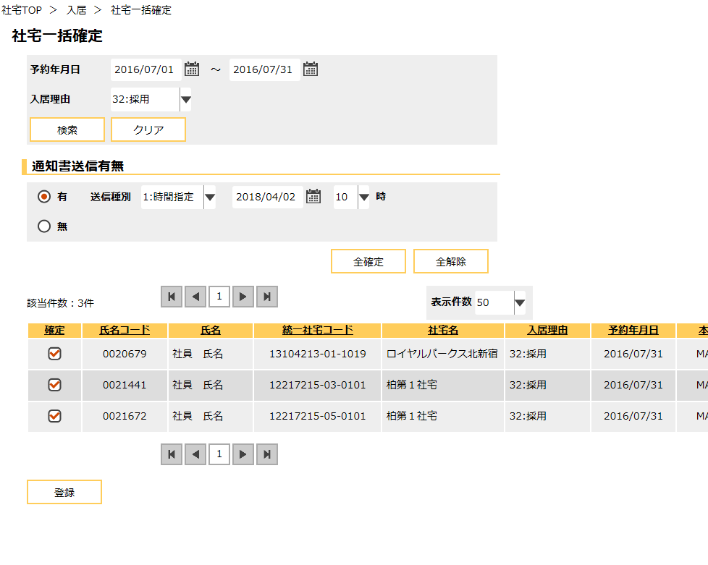
画面レイアウト |  |  | 業 務 | 社宅 |  | 機 能 | 社宅一括確定 |  | 作成者 | 井上 | 作成日 | 2015-12-28
 |  |  | 処 理 | 社宅入居・退居管理 |  | 処理種別 | オンライン |  | 修正者 | 藤橋 | 修正日 | 2017-01-15

 | 画面名 | 社宅一括確定 |  | 表示名 | 社宅一括確定 | 画面ＩＤ |  | CHB31S01

機能詳細
機能詳細 |  |  |  | 業 務 |  |  | 社宅 | 機 能 | 社宅一括確定 | 作成者 | 井上 |  | 作成日 |  | 2015-12-28
 |  |  |  | 処 理 |  |  | 社宅入居・退居管理 | 処理種別 | オンライン | 修正者 | 杉山 |  | 修正日 |  | 2023-07-14

入力 |  | 処理 |  |  |  |  |  |  |  |  | イベントID | 出力

 |  |  | １ 社宅一括確定画面
社宅一括確定
 |  |  | （１）初期表示 |  |  |  |  |  |  |  | CHB31S0101
 |  |  | 社宅一括確定画面を表示する。

社宅一括確定
 |  |  | （２）『検索』ボタン押下時 |  |  |  |  |  |  |  | CHB31S0102
 |  |  |  | ア．バリデーションチェックを行う。（「画面項目仕様」を参照）
 |  |  |  | イ．相関チェックを行う。（「チェック仕様 項番01～02」を参照）
テーブル
 |  |  |  | ウ．［入居者］より、指定された検索条件に一致する入居者情報を以下の条件で取得する。
 | ［入居者］ |  |  |  | ・操作者のセキュリティ範囲内で、［入居者．削除表示］＝“0”（有効）かつ、
 | ［社員］ |  |  |  | ・（［入居者．入居状況コード］＝“1”（予約中）または、入居状況コード＝“6”（予約（退居予定））

 | ［社員情報］ |  |  | エ．『氏名コード』に紐づく［社員情報．勤務先メールアドレス］を取得し［入居者．返信先メールアドレス（本人）］に設定する。
 |  |  |  | オ．表示した入居者情報のメールアドレス設定状況により、『本人』『厚生担当』を設定する。
 |  |  |  | （ア）『本人』の表示
 |  |  |  | 入居者情報の、［入居者．返信先メールアドレス（本人）］が設定されている場合、『本人』に“MAIL”を表示する。 | 入居者情報の、［入居者．返信先メールアドレス（本人）］が設定されている場合、『本人』に“MAIL”を表示する。
 |  |  |  | 上記以外の場合、『本人』に“-”を表示する。 | 上記以外の場合、『本人』に“-”を表示する。

 |  |  |  | （イ）『厚生担当』の表示
 |  |  |  |  | 入居者情報の、［入居者．返信先メールアドレス（厚生1）］または、［入居者．返信先メールアドレス（厚生2）］の
 |  |  |  |  | いずれかが設定されている場合、『厚生担当』に“MAIL”を表示する。
 |  |  |  |  | 上記以外の場合、『厚生担当』に“-”を表示する。

 |  |  |  | カ．『通知書送信有無』、『送信種別』を表示する。
 |  |  |  | キ．入居者情報の『本人』『厚生担当』に“MAIL”が表示されている情報が１件も存在しない場合、
 |  |  |  | 『通知書送信有無』を“0”（無）に設定し、『通知書送信有無』と『送信種別』を入力不可とする。
 |  |  |  | 上記以外の場合、『通知書送信有無』を“1”（有））に設定し、『通知書送信有無』と『送信種別』を入力可とする。

社宅一括確定
社宅一括確定
 |  |  | （３）『クリア』ボタン押下時 |  |  |  |  |  |  |  | CHB31S0103
 |  |  |  | 検索条件、表示内容をクリアし、初期表示状態に戻す。（画面レイアウト「社宅一括確定画面（初期表示時）」を参照）

 |  |  |  | ア．『予約年月日開始』、『予約年月日終了』、『入力理由』の値をクリアする。
 |  |  |  | イ．『通知書送信有無』、『送信種別』、『送信年月日』、『送信時間』を非表示にする。
 |  |  |  | ウ．検索結果として表示した入居者情報を非表示する。
社宅一括確定
 |  |  | （４）『通知書送信有無』変更時 |  |  |  |  |  |  |  | CHB31S0104
 |  |  |  | ア．『通知書送信有無』が“1”（有））に変更された場合
 |  |  |  | （ア）『送信種別』を表示する。
 |  |  |  | （イ）入居者情報の全行に対して、『本人』『厚生担当』の変更を行う。
 |  |  |  |  | ａ．入居者情報の、［入居者．返信先メールアドレス（本人）］が設定されている場合、『本人』に“MAIL”を表示する。
 |  |  |  |  |  | 上記以外の場合、『本人』に“-”を表示する。

 |  |  |  |  | ｂ．入居者情報の、［入居者．返信先メールアドレス（厚生1）］または、［入居者．返信先メールアドレス（厚生2）］の
 |  |  |  |  |  | いずれかが設定されている場合、『厚生担当』に“MAIL”を表示する。
 |  |  |  |  |  | 上記以外の場合、『厚生担当』に“-”を表示する。

 |  |  |  | イ．『通知書送信有無』が“0”（無）に変更された場合
 |  |  |  | （ア）『送信種別』、『送信年月日』、『送信時間』を非表示にする。
 |  |  |  | （イ）入居者情報の全行に対して、『本人』『厚生担当』欄に“-”を表示する。

社宅一括確定
 |  |  | （５）『送信種別』変更時 |  |  |  |  |  |  |  | CHB31S0105
 |  |  |  | ア．『送信種別』が“1”（時間指定）に変更された場合、『送信年月日』『送信時間』を表示する。
 |  |  |  | イ．『送信種別』が“2”（即時）に変更された場合、『送信年月日』『送信時間』を非表示とする。

社宅一括確定
 |  |  | （６）『全確定』ボタン押下時 |  |  |  |  |  |  |  | CHB31S0106
 |  |  |  | 入居者情報全行の『確定』チェックボックスをオンにする。

社宅一括確定
 |  |  | （７）『全解除』ボタン押下時 |  |  |  |  |  |  |  | CHB31S0107
 |  |  |  | 入居者情報全行の『確定』チェックボックスをオフにする。

社宅一括確定
 |  |  | （８）『登録』ボタン押下時 |  |  |  |  |  |  |  | CHB31S0108
 |  |  |  | ア．バリデーションチェックを行う。（「画面項目仕様」を参照）
 |  |  |  | （ア）確認メッセージで『はい』ボタンが押下された場合、以下の処理を実行する。
テーブル
 |  |  |  | （イ）相関チェックを行う。（「チェック仕様 項番03～12」を参照）
テーブル
 |  |  |  | （ウ）［入居者］を更新する。（テーブル更新仕様 「入居者」参照） |  |  |  |  |  |  |  |  |  | ［入居者］
 | ［入居者］ |  |  | （エ）［社宅戸別］を更新する。（テーブル更新仕様 「社宅戸別」参照） |  |  |  |  |  |  |  |  |  | ［社宅戸別］
 | ［社員］ |  |  | （オ）［社宅入居許可通知書］を追加する。（テーブル更新仕様「社宅入居許可通知書」参照） |  |  |  |  |  |  |  |  |  | ［社宅入居許可通知書］
 | ［社宅管理主任］ |  |  | （カ）『通知書送信有無』が“1”（有）の場合
 | ［社宅］ |  |  |  | ａ．本人に、ＴｏＤｏお知らせ通知にて「入居お知らせメール」の送信と、申請内容のＴｏＤｏ通知（確定済）を行う。
 | ［社宅棟］ |  |  |  | ｂ．審査者、決裁者に、ＴｏＤｏお知らせ通知にて「入居お知らせメール」の送信を行う。
 | ［社宅戸別］
 | ［会社マスタ］ |  |  | （キ）『通知書送信有無』が“0”（無）の場合
 | ［組織マスタ］ |  |  |  | ａ．申請内容のＴｏＤｏ通知（確定済）を行う。
 | ［路線］
 | ［戸別使用料］ |  |  | （ク）処理終了後
 | ［寮長］ |  |  |  | ａ．『予約年月日開始』、『予約年月日終了』および『入居理由』を初期化する。
 | ［社宅使用注意事項］ |  |  |  | ｂ．『通知書送信有無』、『送信種別』、『送信年月日』および『送信時間』を入力不可とする。
 | ［入居申込］ |  |  |  | ｃ．『全選択』ボタンおよび『全解除』ボタンを非表示にする。
 |  |  |  |  | ｄ．全ての入居者情報の『確定』チェックボックスを入力不可とする。

